List1
OBJEDNÁVKOVÝ LIST BC BENEŠOV - VZOR
OBJEDNÁVAJÍCÍ (trenér, vedoucí) |  | JAKUB MALÝ |  |  | 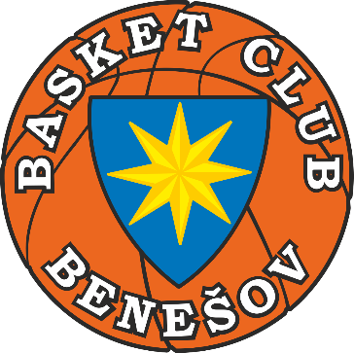

KATEGORIE (např.U13G,…) |  | U19B

DATUM OBJEDNÁNÍ |  | 2023-02-02

FAKTURA Č. (nevyplňuje trenér ani vedoucí)

KÓD ZBOŽÍ | ZBOŽÍ | POČET KUSŮ | VELIKOST | POZNÁMKA (jméno, číslo, atd…)
D001 | DRES DÁMSKÝ ŽLUTÝ | 3 | M | ČÍSLA 6, 12, 26
D001 | DRES DÁMSKÝ ŽLUTÝ | 6 | L | ČÍSLA 2, 3, 8, 14, 29, 30

T001 | PŘEVLÉKACÍ TRIKO ŽLUTÉ | 8 | XL | JMÉNA JAN, MIREK, KRÁŤA, KUBA atd.

S002 | TEPLÁKOVÁ SOUPRAVA ŽLUTÁ | 4 | M | ČÍSLA 7, 8, 9, 10
 |  |  |  | * DÁT NA MIKINU ČESKOU VLAJKU
 |  |  |  | * U JEDNOHO KOMPLETU TEPLÁKY L

G001 | GYMBAG | 12 | X

P001 | PONOŽKY ŽLUTÉ | 8 | 37-41
P001 | PONOŽKY ŽLUTÉ | 6 | 42-46

PŘEDÁVAJÍCÍ ZA BC BENEŠOV |  | podpis |  | PŘEBÍRAJÍCÍ ZA KATEGORII |  | podpis

